CLP
 | INFORME DE CLIMATIZACION AA CLARO ZONA - LIMA PROVINCIAS
Nombre de la Estación: | HUASCOY
Nombre de Localidad: | ATAVILLOS ALTO
Fecha: | 17/07/2026 - 17/07/2026
Zona: | LIMA NORTE
ID site: | LI5148
CRQ Y/O INC: | CRQ000000099013
Asunto: | TARJETA DE AA QUEMADA
Técnico:
ANTECEDENTES
ALTA TEMPERATURA
MODELO DE AIRE ACONDICIONADO
Marca: | HUAWEI
Modelo: | PC300D
Serie: | 2152271745EYJB001913
Voltaje: | 51
Refrigerante: | R134-A
DESCRIPCIÓN DE LAS ACCIONES REALIZADAS
AL ABRIR EL GABINETE SE OBSERVA QUE EL AA ESTA APAGADO Y NO CUENTA CON CABLES DE GESTION, Y NO SE VI
DESCRIPCIÓN FOTOGRAFICA
FOTO 1: MODELO DEL EQUIPO |  | FOTO 2: SERIE DEL EQUIPO
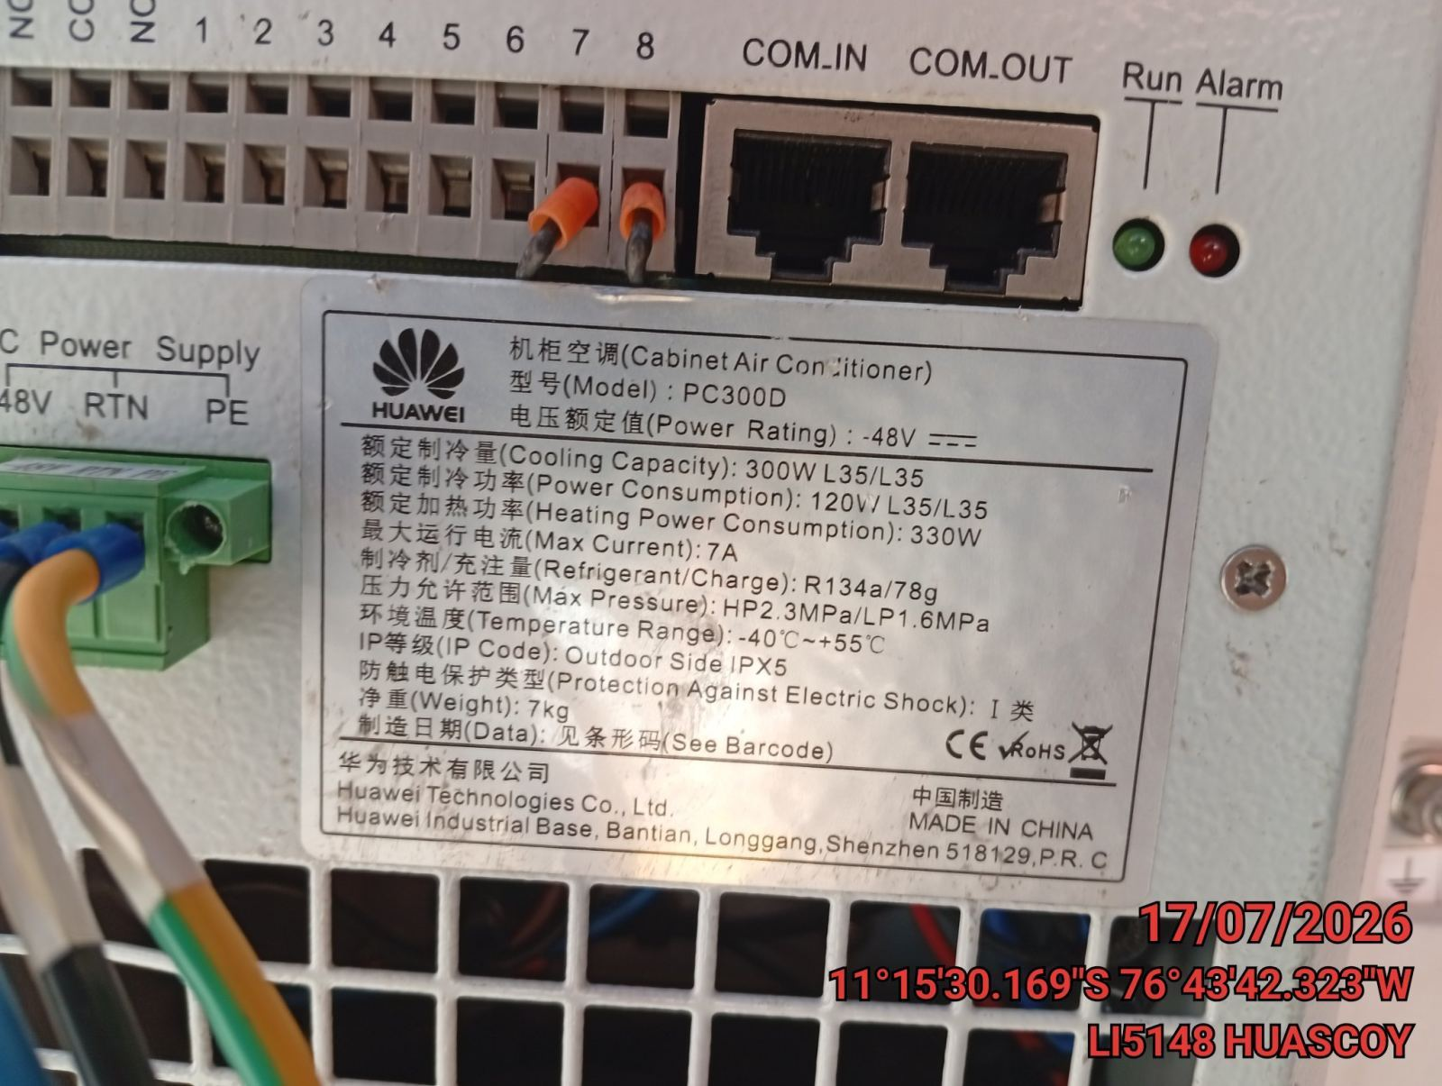 |  | 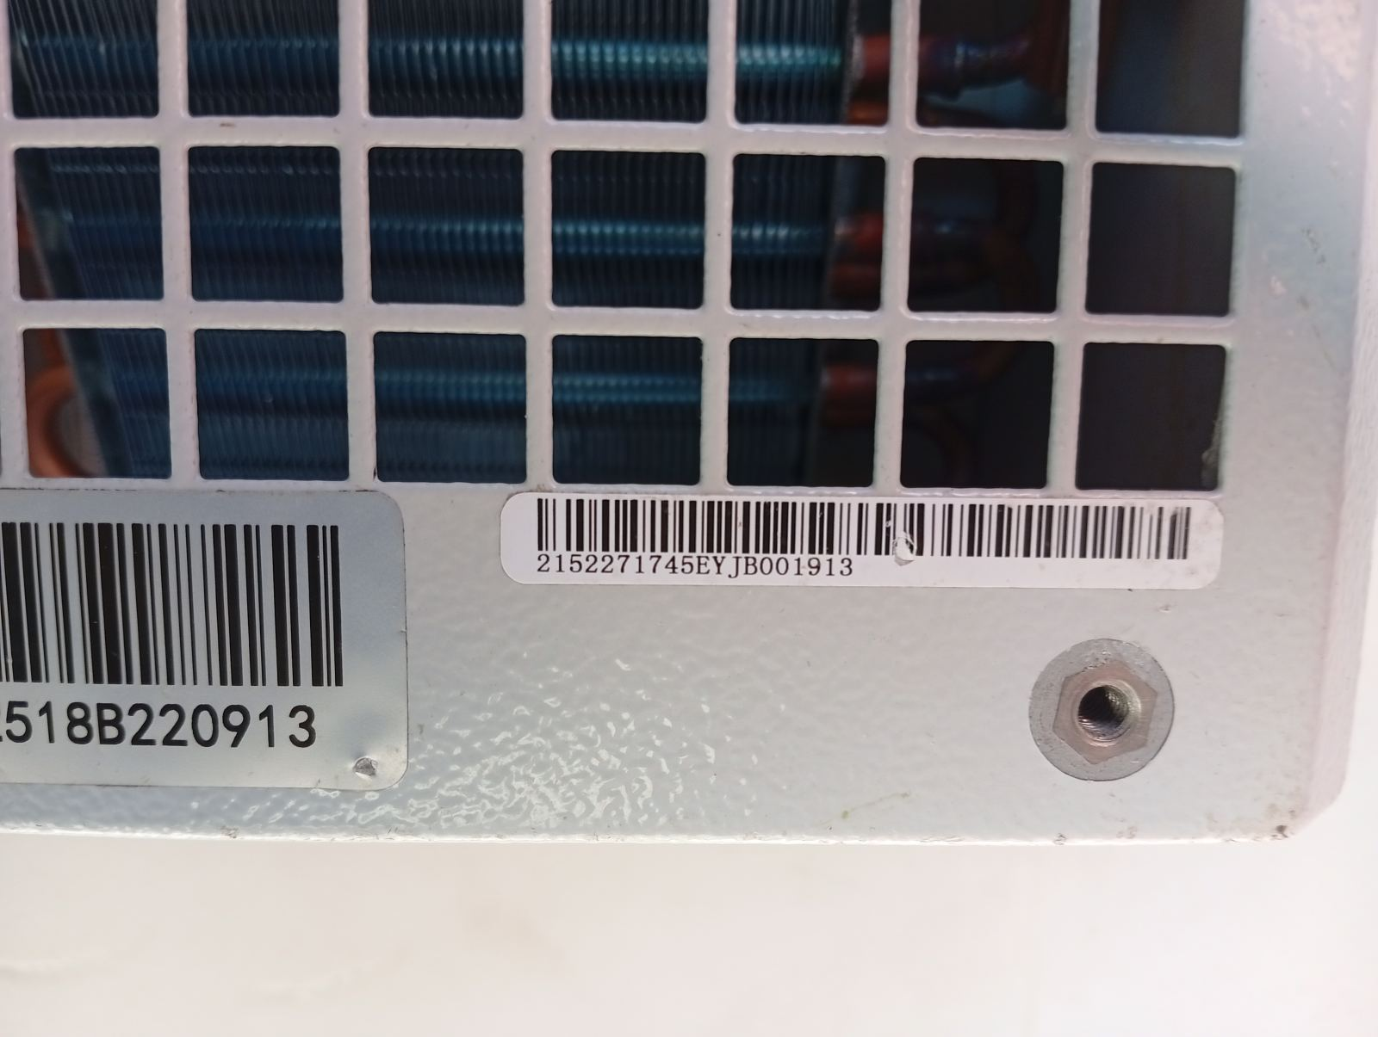

FOTO 3: FOTO DEL EQUIPO |  | FOTO 4 : REVISIÓN DEL EQUIPO ALARMADO
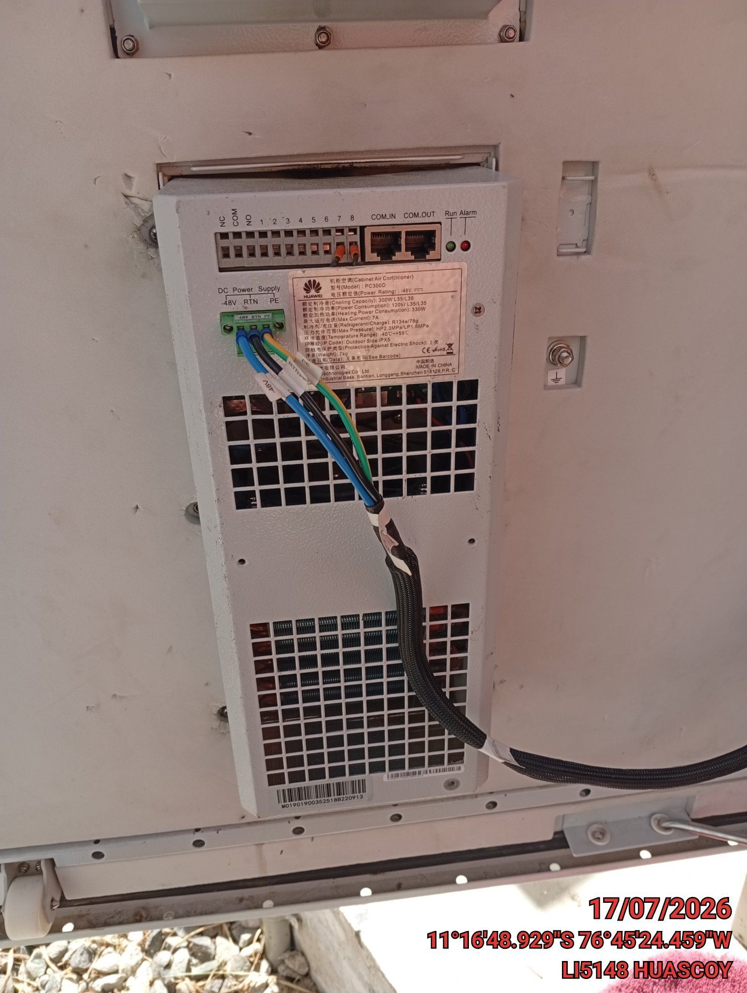 |  | 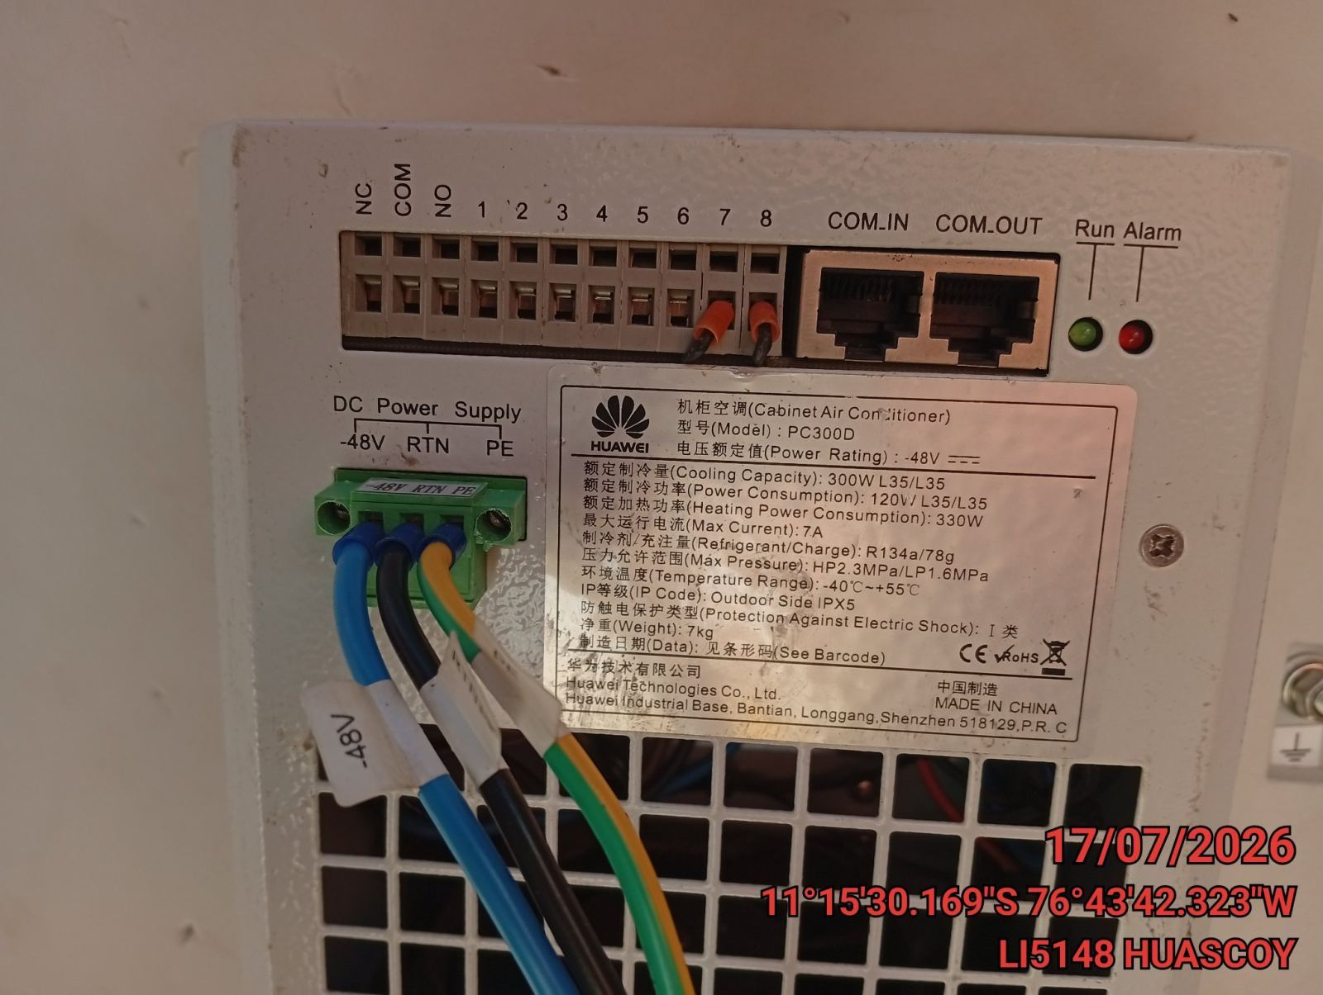

FOTO 5: LECTURAS DEL EQUIPO EN NETECO
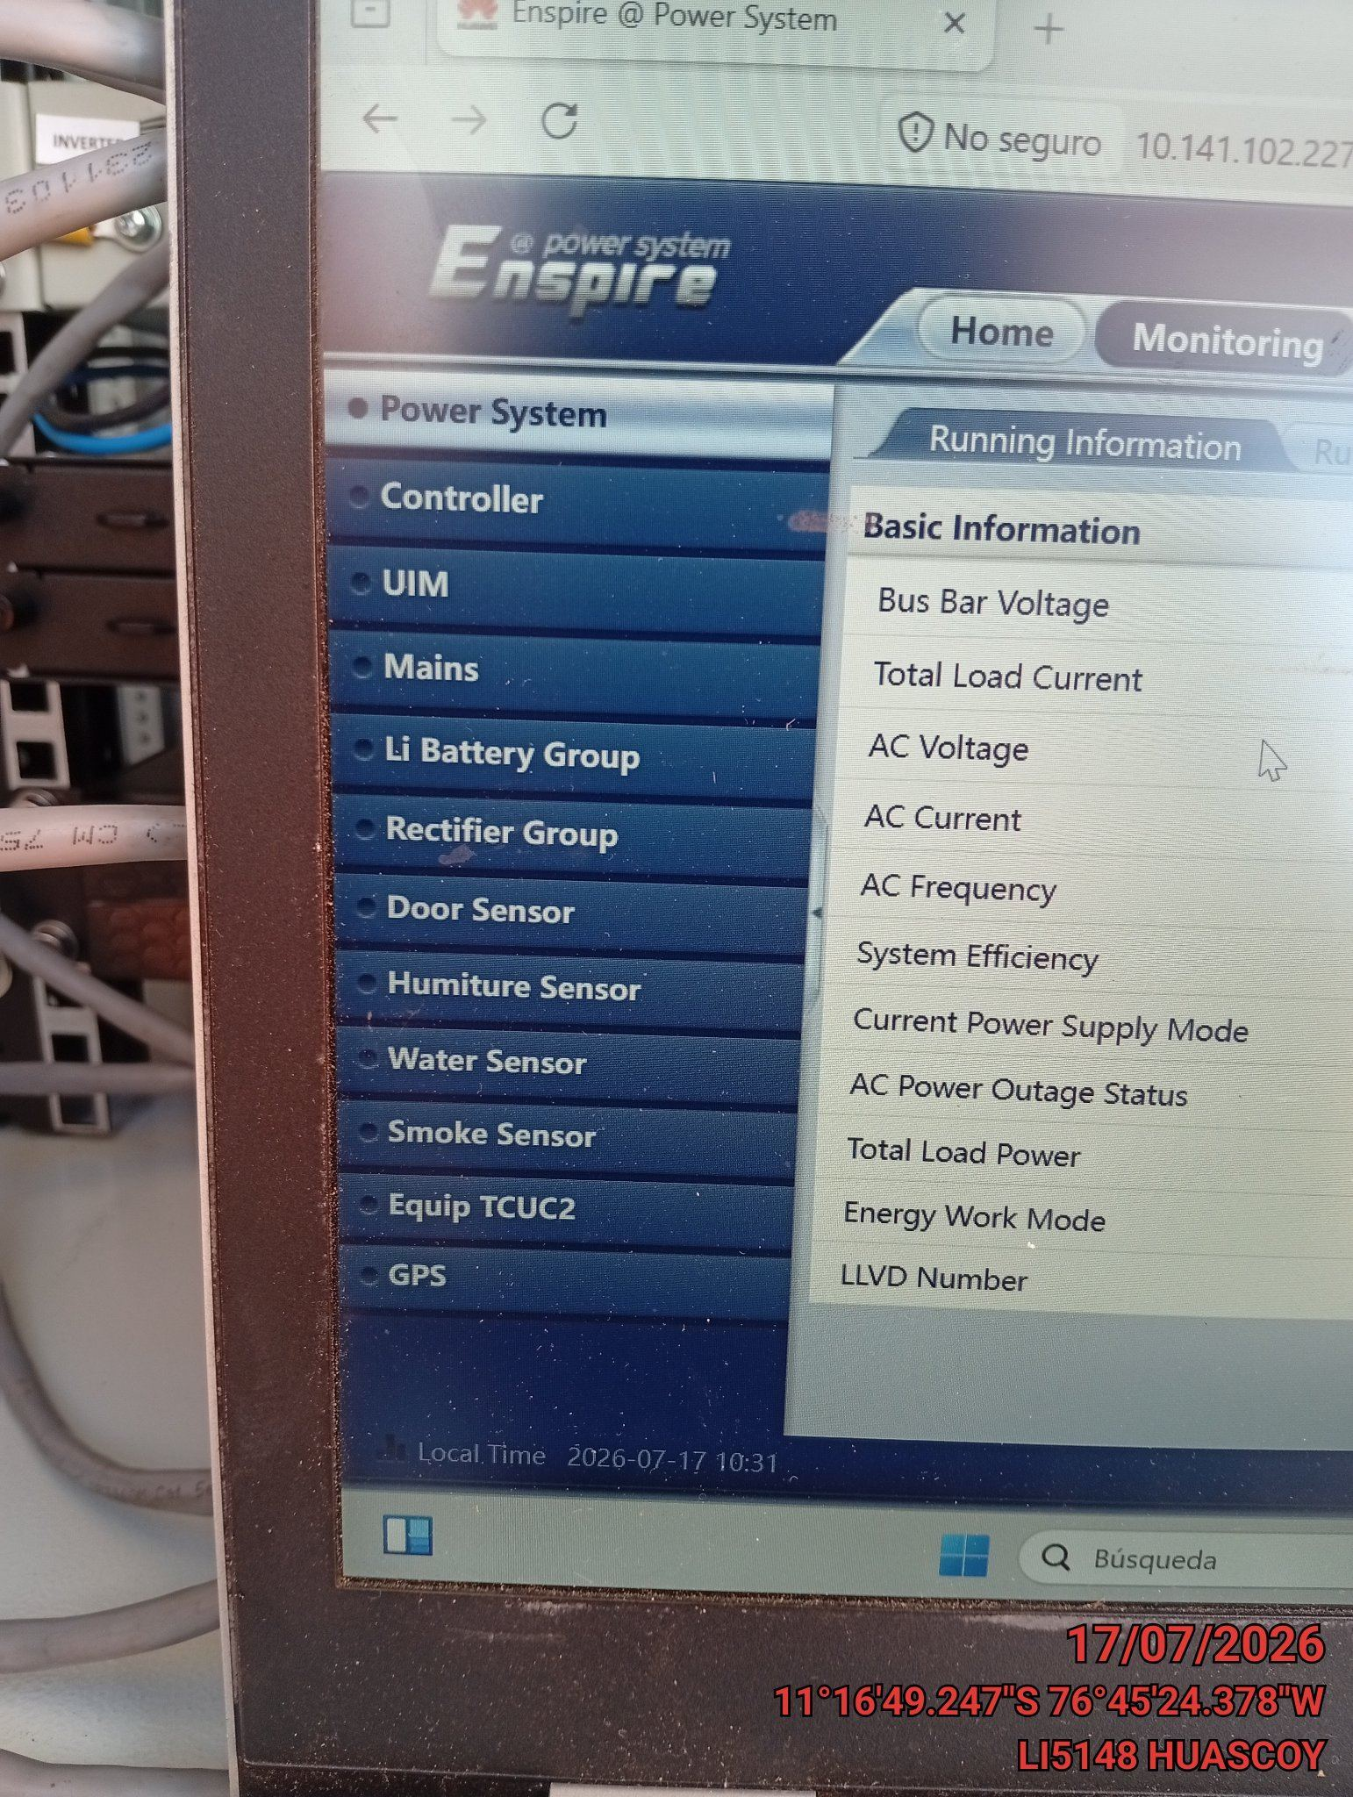 |  | 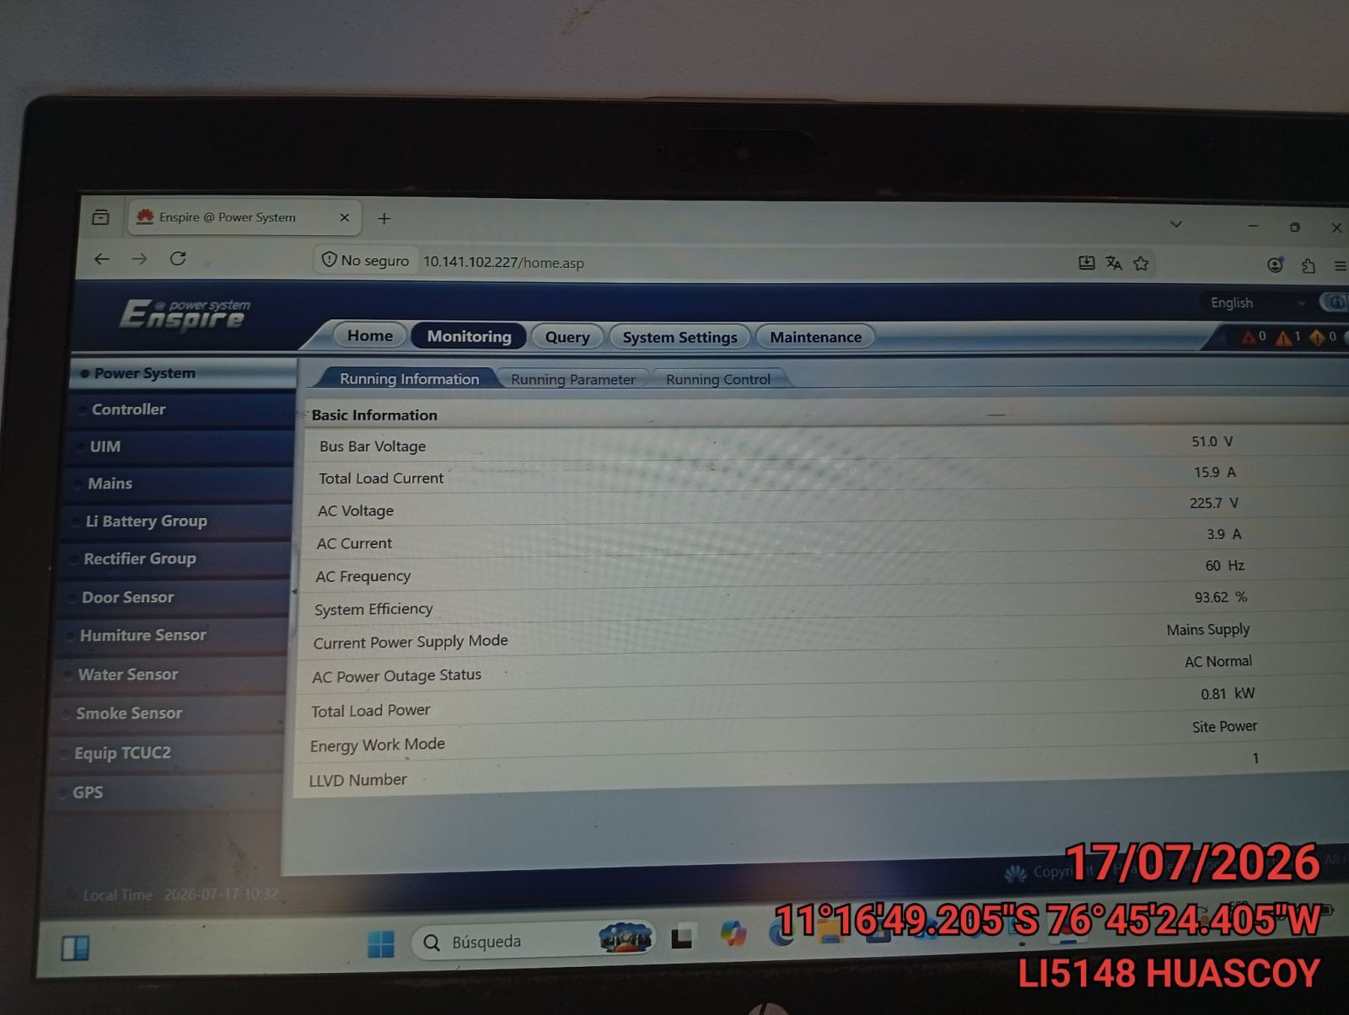

FOTO 6: REVISIÓN DE TARJETA |  | FOTO 7: REVISIÓN DEL VENTILADOR
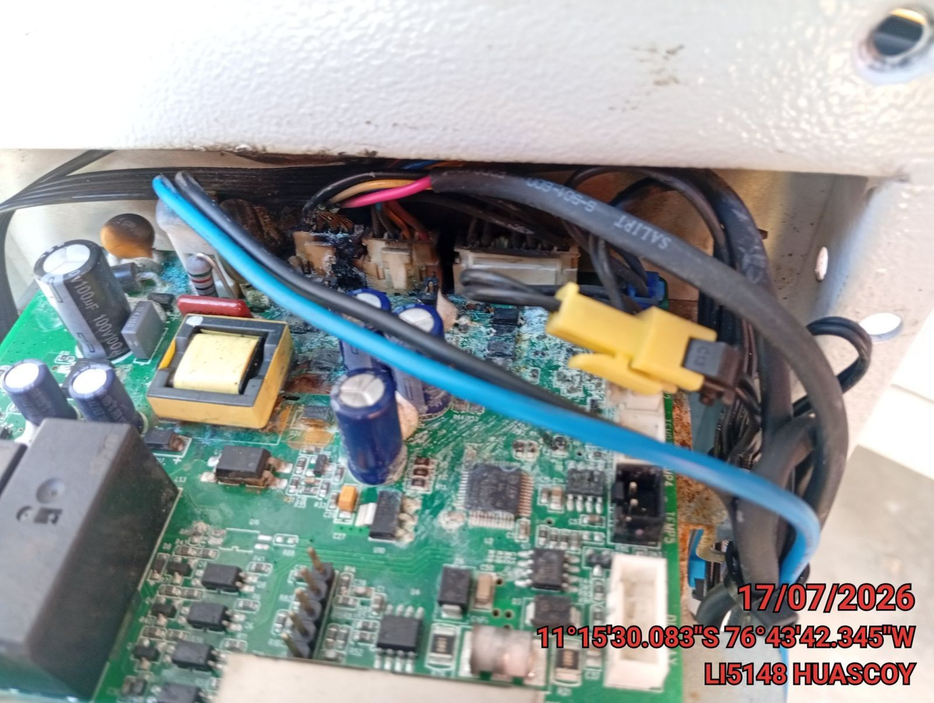 |  | 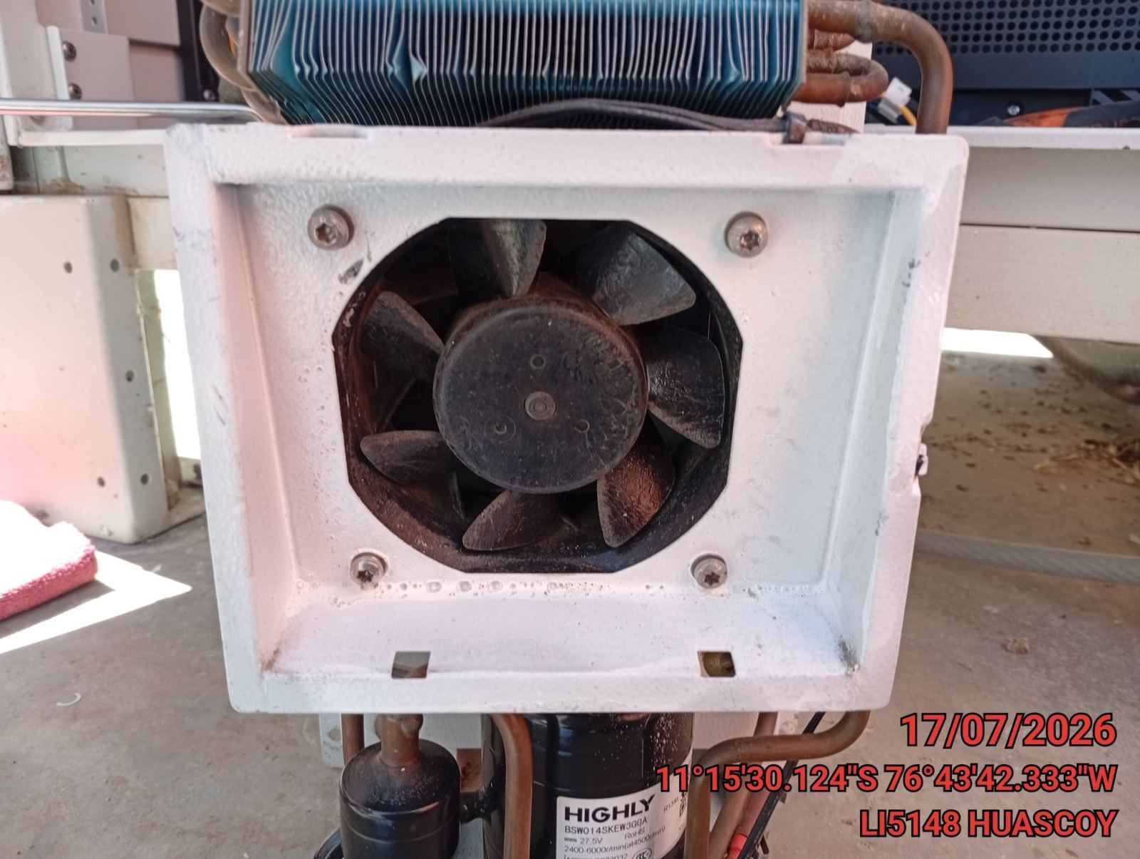

FOTO 8: REVISIÓN DEL COMPRESOR |  | FOTO 9: REVISION DEL EQUIPO Y/O ELEMENTO AVERIADO
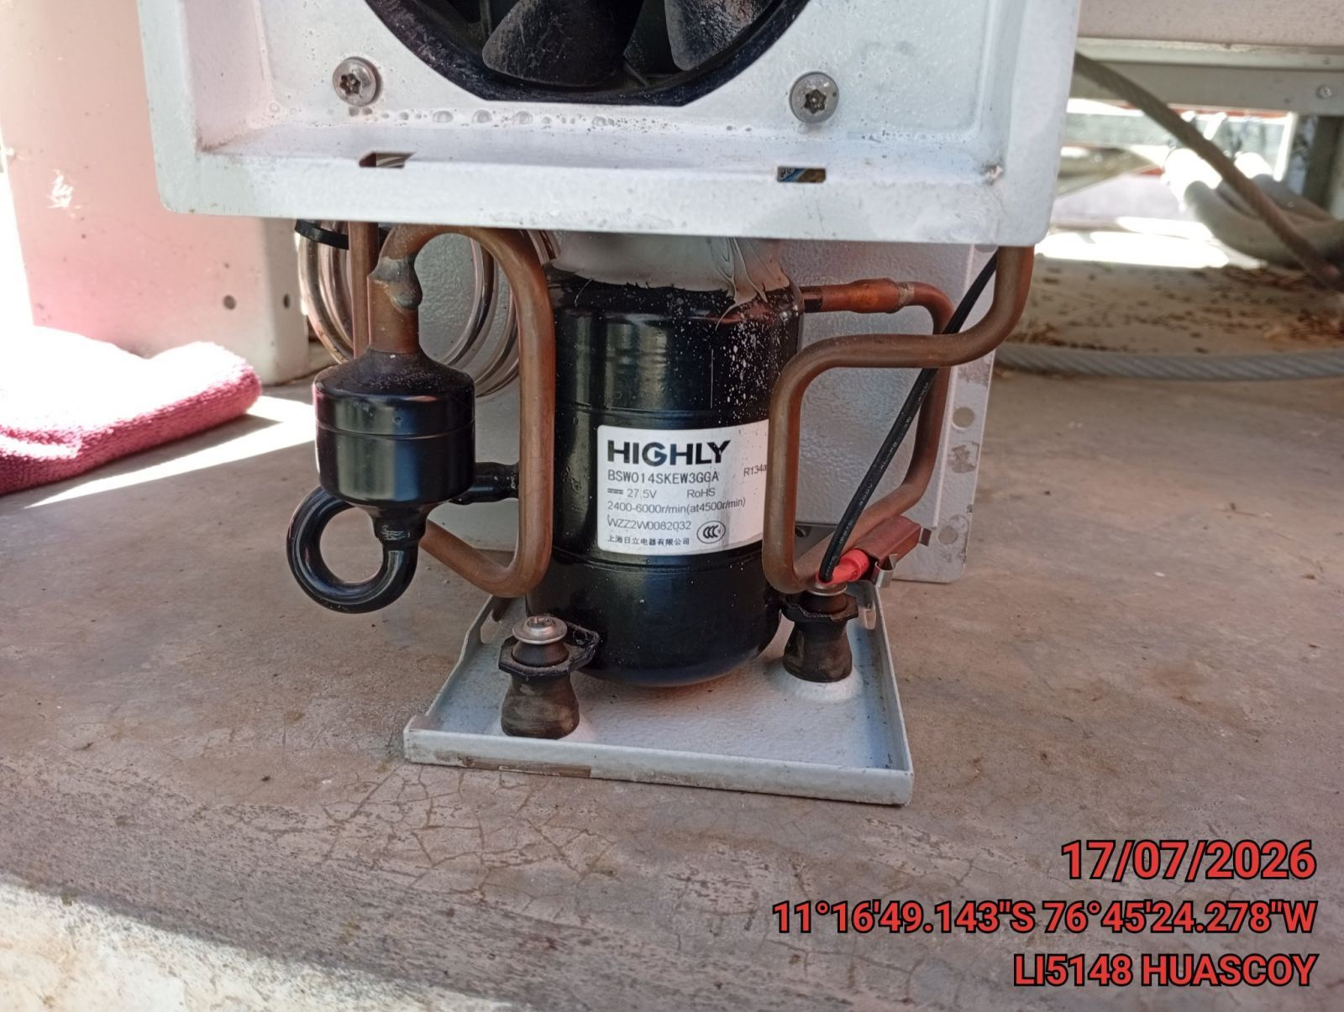 |  | 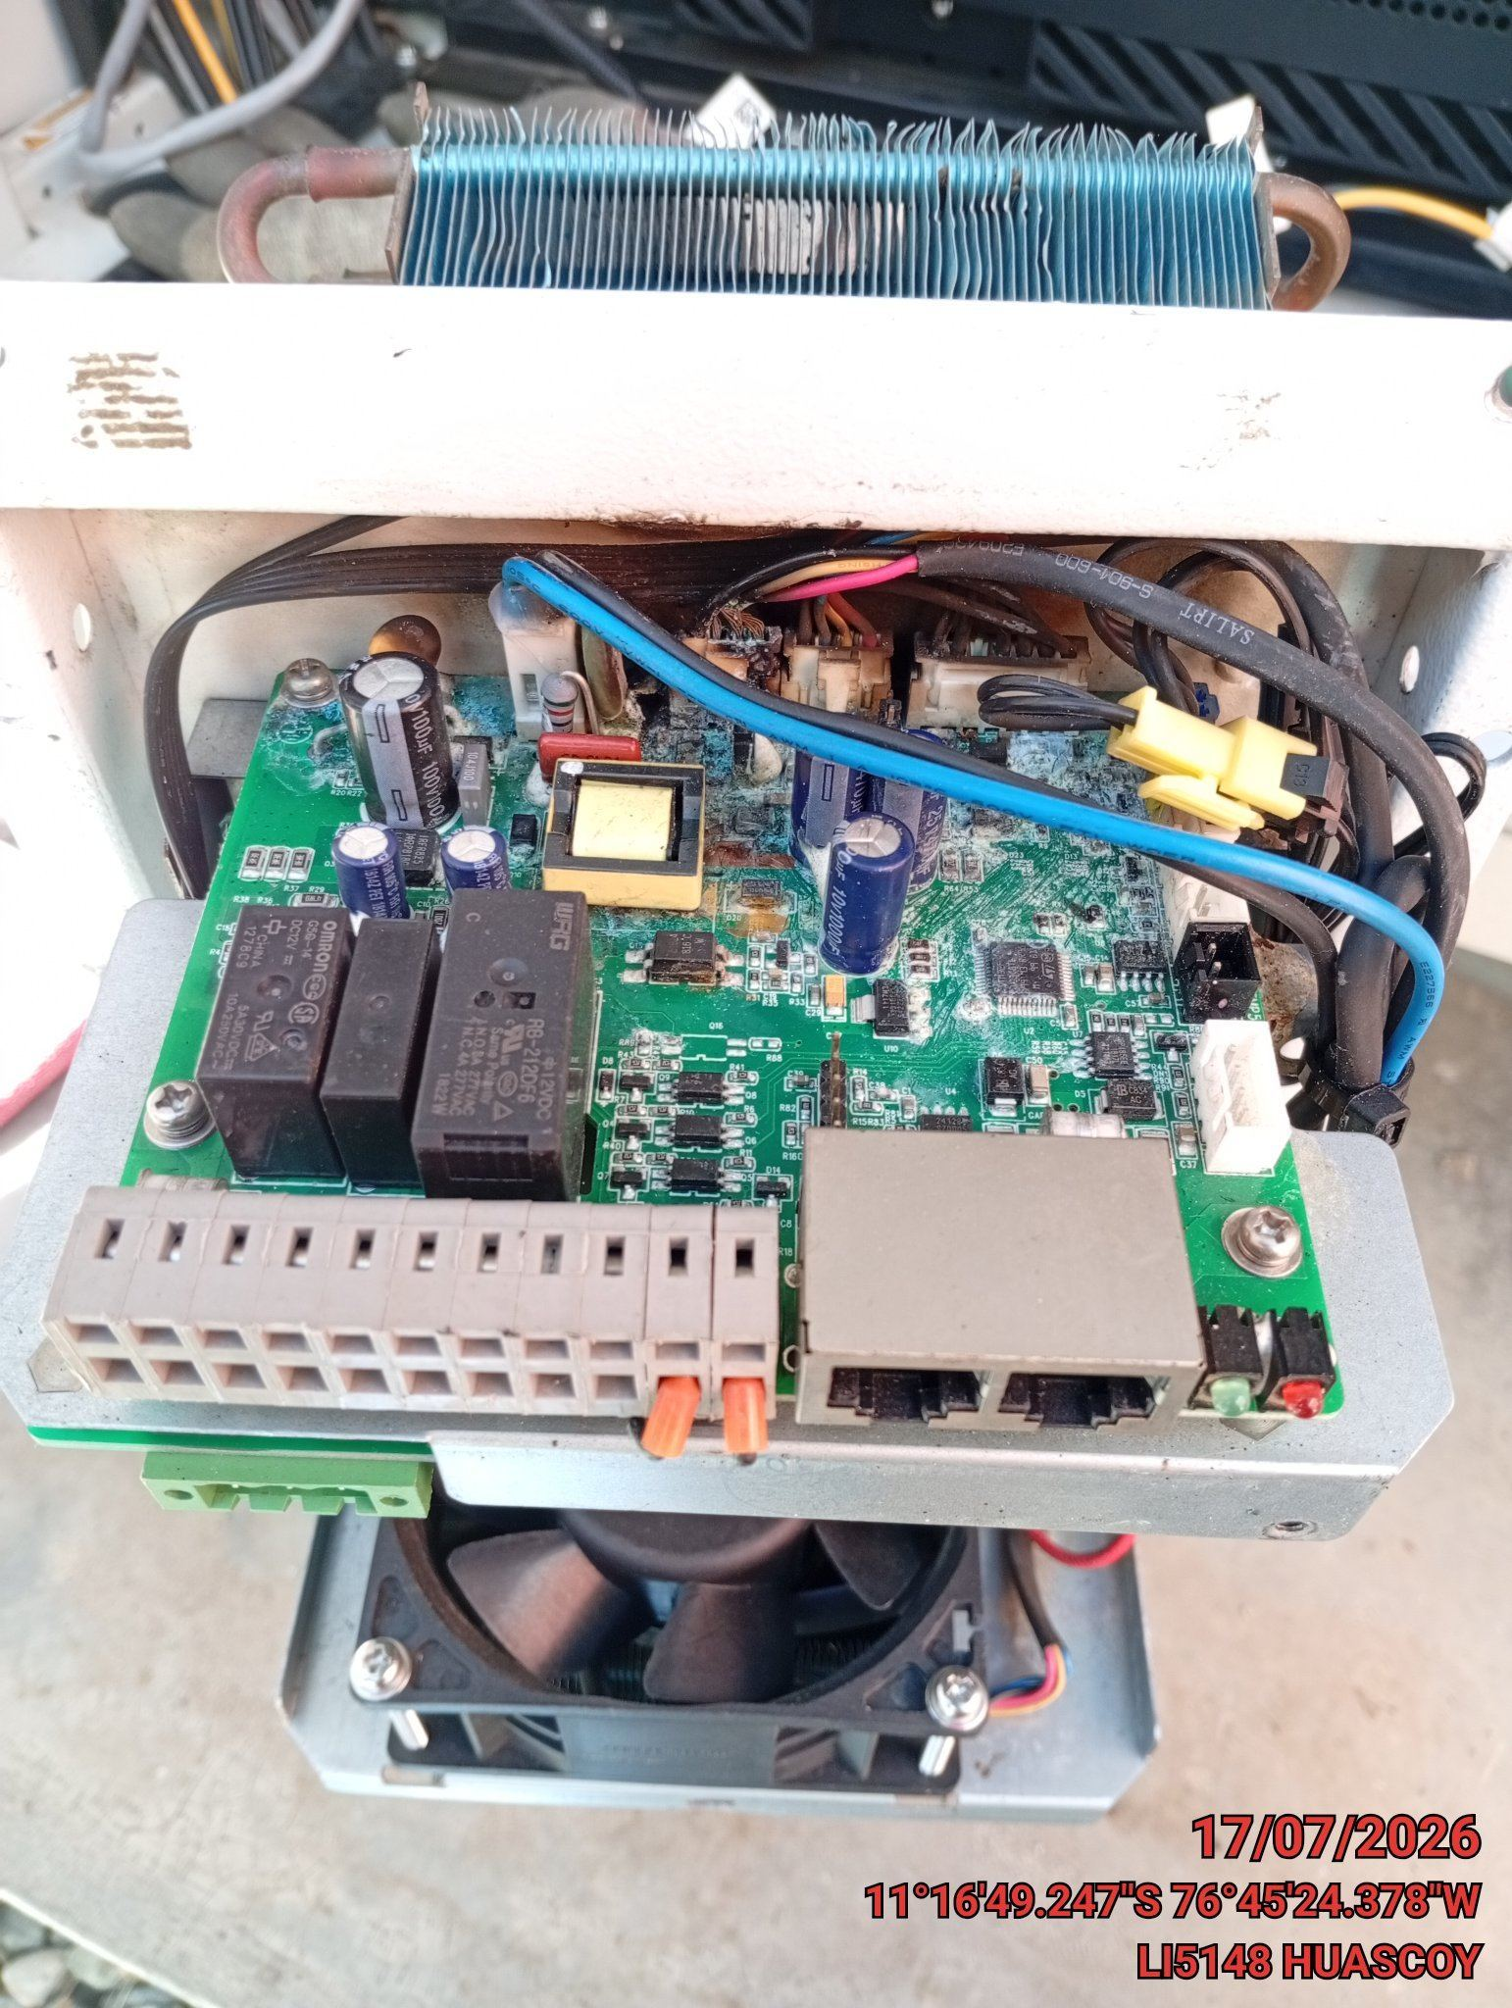

CONCLUSIONES |  | Detalle de avería: | TARJETA QUEMADA
CAMBIO DE TARJETO O AA COMPLETO
RECOMENDACIONES
SOLICITAR REPUESTO

